result
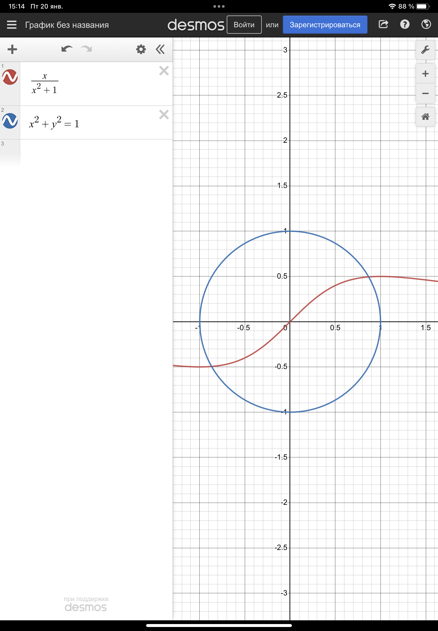
 | x | y | ||f(x y)|| | x0 | y0 | Количество итераций | q | m
Простая итерация | 0.868796 | 0.494988 | 0.000180573 | 0.85 | 0.45 | 13 | 0.075
Метод Зейделя | 0.868837 | 0.495098 | 2.70706e-10 | 0.85 | 0.45 | 4 | 0.075
Метод Ньютона | 0.868837 | 0.495098 | 7.66276e-13 | 0.85 | 0.45 | 3 |  | 0.75

